功能函数
类别 | 函数原型 | 形参 | 形参说明/描述 | 函数使用、功能、注意事项 | 举例说明 | 解读
创建任务 | void ATaskFunction( void *pvParameters ); | 在 xTaskCreate() 或 xTaskCreateStatic()的 pvParameters处放置该函数的形参 | 非库函数，需要自己按照该格式编写函数原型 | 1.不能返回 2.同一个函数，可以用来创建多个任务（形参不同，等效于运行不同任务） 3.函数内部，尽量使用局部变量 4.每个任务都有自己的栈 5.每个任务运行这个函数时，局部变量分别保存至对应函数栈中，不同任务的局部变量有对应的副本 6.对于全局变量、静态变量：多个任务公用一个副本、需防止冲突 | void 自定义函数名称（void* 参数）
 | BaseType_t xTaskCreate( TaskFunction_t pxTaskCode, const char * const pcName, const configSTACK_DEPTH_TYPE usStackDepth, void * const pvParameters, UBaseType_t uxPriority, TaskHandle_t * const pxCreatedTask ); | pvTaskCode // 函数指针, 任务函数 | 函数指针，可以简单地认为任务就是一个 C 函数。 它稍微特殊一点：永远不退出，或者退出时要调用 "vTaskDelete(NULL)" | 基于 动态分配内存 方式 创建任务 | 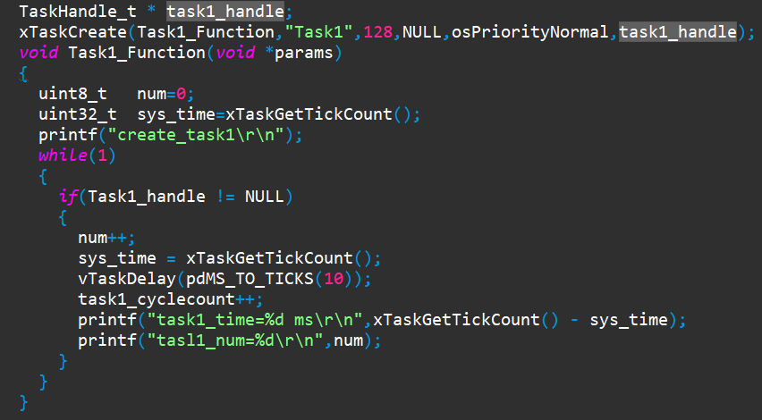
 |  | pcName // 任务的名字 | 任务的名字， FreeRTOS 内部不使用它，仅仅起调试作用。长度为： configMAX_TASK_NAME_LEN
 |  | usStackDepth // 栈大小,单位为word,10表示40字节 | 每个任务都有自己的栈，这里指定栈大小。 单位是 word，比如传入 100，表示栈大小为 100 word，也就是 400 字节。 最大值为 uint16_t 的最大值。 怎么确定栈的大小，并不容易，很多时候是估计。 精确的办法是看反汇编码。
 |  | pvParameters // 调用任务函数时传入的参数 | 调用 pvTaskCode 函数时，在此处传递该函数的函数参数指针：pvTaskCode(pvParameters)
 |  | uxPriority // 优先级 | 优先级范围： 0~(configMAX_PRIORITIES – 1) 数值越小优先级越低， 如果传入过大的值， xTaskCreate 会把它调整为 (configMAX_PRIORITIES – 1)
 |  | pxCreatedTask // 任务句柄, 以后使用它来操作这个任务 | 用来保存 xTaskCreate 的输出结果： task handle。 以后如果想操作这个任务，比如修改它的优先级，就需要这个handle。 如果不想使用该 handle，可以传入 NULL。
 |  | BaseType_t //返回类型 | 成功： pdPASS； 失败： errCOULD_NOT_ALLOCATE_REQUIRED_MEMORY(失败原因只有内存不足)
 | TaskHandle_t xTaskCreateStatic ( TaskFunction_t pxTaskCode, const char * const pcName, const uint32_t ulStackDepth, void * const pvParameters, UBaseType_t uxPriority, StackType_t * const puxStackBuffer, StaticTask_t * const pxTaskBuffer ); | pvTaskCode // 函数指针, 任务函数 | 函数指针，可以简单地认为任务就是一个 C 函数。 它稍微特殊一点：永远不退出，或者退出时要调用 "vTaskDelete(NULL)" | 基于 静态分配内存 方式 创建任务
 |  | pcName // 任务的名字 | 任务的名字， FreeRTOS 内部不使用它，仅仅起调试作用。长度为： configMAX_TASK_NAME_LEN
 |  | ulStackDepth // 栈大小,单位为word,10表示40字节 | 每个任务都有自己的栈，这里指定栈大小。 单位是 word，比如传入 100，表示栈大小为 100 word，也就是 400 字节。 最大值为 uint16_t 的最大值。 怎么确定栈的大小，并不容易，很多时候是估计。 精确的办法是看反汇编码。
 |  | pvParameters // 调用任务函数时传入的参数 | 调用 pvTaskCode 函数时，在此处传递该函数的函数参数指针： pvTaskCode(pvParameters)
 |  | uxPriority // 优先级 | 优先级范围： 0~(configMAX_PRIORITIES – 1) 数值越小优先级越低， 如果传入过大的值， xTaskCreate 会把它调整为 (configMAX_PRIORITIES – 1)
 |  | puxStackBuffer // 静态分配的栈，就是一个buffer | 静态分配的栈内存，比如可以传入一个数组， 它的大小是 usStackDepth*4。
 |  | pxTaskBuffer // 静态分配的任务结构体的指针， 用它来操作这个任务 | 静态分配的 StaticTask_t 结构体的指针
 |  | 返回值 | 成功： 返回任务句柄； 失败： NULL
 | void vTaskDelete( TaskHandle_t xTaskToDelete ); | xTaskToDelete //传递xTaskCreate()函数创建任务时，对应的TaskHandle_t pxCreatedTask句柄 | 自杀： vTaskDelete(NULL) 被杀：别的任务执行 vTaskDelete(pvTaskCode) pvTaskCode 是自己的句柄 杀人：执行 vTaskDelete(pvTaskCode) pvTaskCode 是别的任务的句柄 | 删除任务

